Лист1
№ | Дата выявления | Владелец конструкции / Собственник обьекта недвижимого им-ва / Лицо, управомоченное собственниками | Район города | Адрес размещения | Тип конструкции | Содержание | Фото конструкции
1 | 2023-06-06 | Не установлен | Приокский | сп Новинки ул. Центральная д. 5 | Не установленный Правилами тип | медицинский центр ПАНАЦЕЯ | 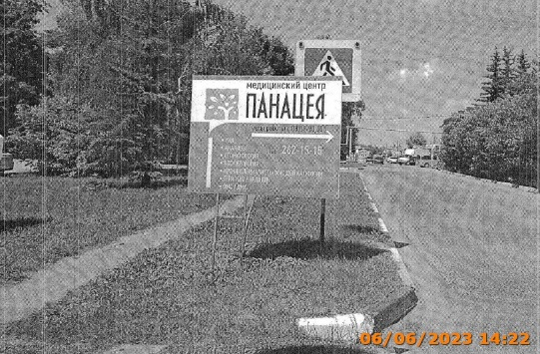
2
3

